상품제안서
크린랩 여러번 빨아쓰는 다회용 행주타올(10매) | 상품코드: F29073

 |  |  |  |  |  |  | 02-412-0044 | www.easy1.co.kr
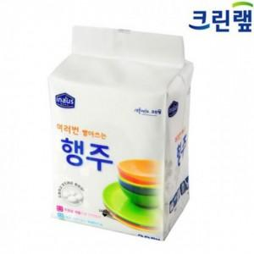

【상세/제작정보】 | 기본수량 미만 인쇄시 비용 추가. 스티커 제작및 부착 비용 별도 문의. (인쇄통합2만원, 부착40원)

【인쇄/포장옵션】 | / 포장불가능

【공급단가】 | 수량 | 120~ | 600~ | 1,200~ | 3,000~ | 5,000~
*VAT별도 | 단가 | 2,200원 | 2,170원 | 2,120원 | 2,030원 | 1,950원

【상품 URL】 | https://dev.easy1.co.kr:443/src/goods_detail.php?gdno=29073

